关系图
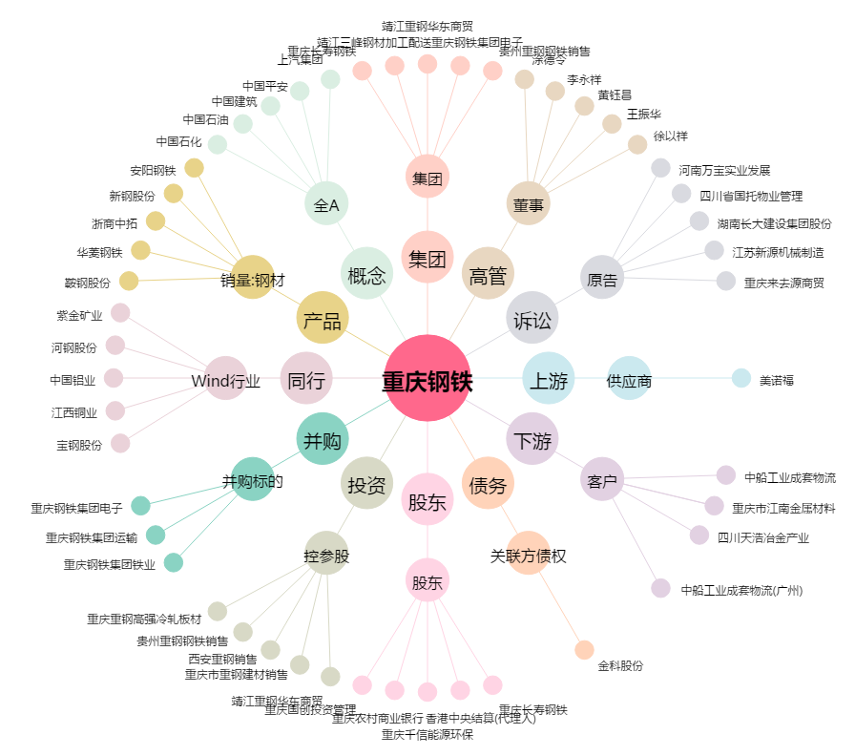
重庆钢铁[601005.SH] - 关系概览图

